接地高压噪音测试
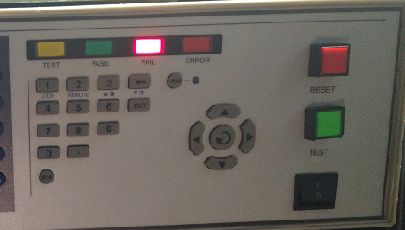 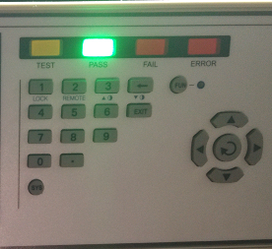
1.电机放入治具
2.接电源线线
将电源线各引线接入到琴键夹中
棕
蓝
不接
黄绿
3.低压测试电机吸合
开关打到低压，打正/反转开关接通电，将电机电话线如图示触碰，测试吸合，上行控制正转，下行控制反转，正反转各测试3次，正常吸合OK,否则NG
DOOYA 作业指导书JS-9-1.357 C/00
适用类型：DM35EHQ/Y型电机[W897#] | 制程站别：接地、高压、噪音测试 | 人数：1 | 标准工时： | 日期：2018/7/12
作业步骤：

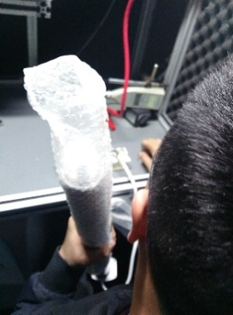
开关打到高压，将电机电话线如图示触碰，电机减速端靠近耳朵处听有无杂音，正反转都要检查
4.检查杂音
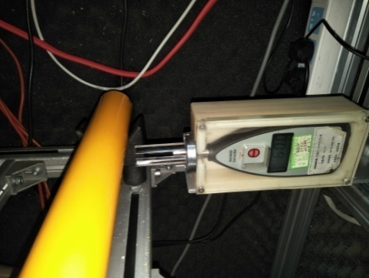
5.测试噪音
★电机不能反转
5cm
分贝仪距离电机减速端5CM处测噪音值，正反转各测1次
★测试时，噪音房窗户必须关闭
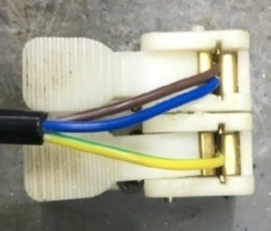
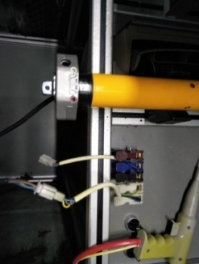
6.接入电源线引线
将蓝、棕接到左边琴键夹，将黄绿线接到右边琴键夹
放大
电话线黄线碰绿线，电机停止
★当电话线为六芯线时，白线碰绿线电机停止；白线碰黑线，电机顺转；白线碰红线，电机逆转
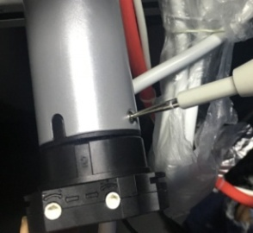
高压接地测试枪头部金属部分触碰触接地螺丝，然后按下测试枪按钮，测试枪指示灯亮，开始测试
7.高压、接地测试
电话线黄线碰红线，电机上行（正转）
电话线黄线碰黑线，电机下行（逆转）
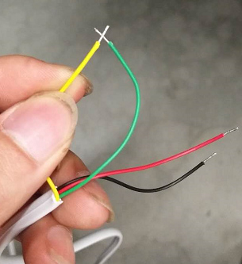 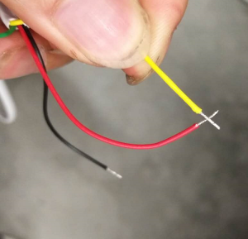 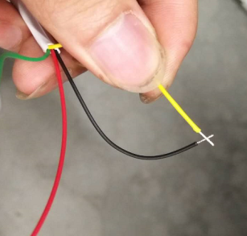

测试中，“TEST”黄色指示灯亮
测试结束，测试合格时，“PASS”绿色指示灯亮
测试结束，测试不合格时，“FAIL”红色指示灯亮，并伴有警报声音
★测试不合格时设备红色指示灯亮，并伴有警报声音，按下“RESET”键重置设备
RESET键

